Sheet1
 | Beoordelingsformulier Ma[p] Quest 2020
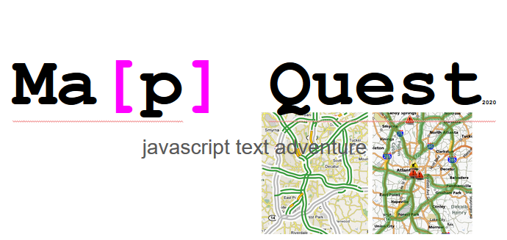

 | Student, zelfbeoordeling
 |  | Voornaam |  |  | Emile
 |  | Achternaam |  |  | Davidson
 |  | Klas |  |  | GD1A

 | 2e beoordelaar
 |  | Voornaam
 |  | Achternaam
 |  | Klas

5 | Link GitHub |  |  |  | hier GitHub link invullen
5 | Link Ma-cloud |  |  |  | http://29151.hosts2.ma-cloud.nl/TextAdventure/index0.html | 2e beoordelaar |  | Opmerkingen

 | Concept |  | Ja | Nee |  | Ja | Nee
5 |  | Eigen concept | X
2 |  | Ma-concept ongewijzigd |  | X
 |  | Als eigen concept, beschrijving van jouw concept (story) |  |  | Labyrint gemaakt in MC
 |  | Plak hier een screenshot van jouw adventure |  |  | #NAME?

 | Software Basis |  | Ja | Nee |  | Ja | Nee
5 |  | Software werkt | x
5 |  | Geen error messages | x

 | Grid / Map |  | Ja | Nee |  | Ja | Nee
5 |  | Eigen Grid | x
2 |  | Ma-grid ongewijzigd |  | x
 |  | Plak hier een screenshot van jouw Grid |  |  | https://gyazo.com/1e50e0c3fd3c58f95a66a5fa452e79d8

 | Inventory |  | Ja | Nee |  | Ja | Nee
5 |  | Inventory system aanwezig? | x
5 |  | Worden items getoond inclusief image |  |  | Mee bezig (heb ook andere projecten)
 |  | Kan een item gepakt worden? | x
5 |  | Als een item gepakt wordt, verwijnt het dan uit de lijst met beschikbare items? | x
5 |  | Wordt een gepakt item toegevoegd aan een array met gepakte items | x
5 |  | Worden de gepakte inventory items getoond in de display? | x
 | Extra Inventory features? |  | Ja | Nee |  | Ja | Nee
5 |  | Heb jij extra features gemaakt? | x
5 |  | Beschrijf de extra features |  |  | Keys *voor deuren* en komt een monster aan als ik tijd heb

 | Software |  | Ja | Nee |  | Ja | Nee
5 |  | Eigen array(s) gemaakt | x
5 |  | Eigen IF statements | x
5 |  | Eigen FOR of WHILE loop | x
5 |  | Eigen FUNCTIONS minimaal twee | x

 | Challenge / Bonus
 |  |  | Ja | Nee |  | Ja | Nee
 | Ik heb extra features gemaakt
10 |  | Enemies | x |  | komt eraan
10 |  | Room ontgrendelen met een sleutel of item | x
10 |  | Ander eigen feature, geef beschrijving | x |  | Keys, deuren, monsters, custum grid

 | Presentatie |  | Ja | Nee |  | Ja | Nee
10 |  | Ik heb een presentatie gemaakt, geef de link naar de presentatie |  |  | nope

 | Video demo en beschrijving |  | Ja | Nee |  | Ja | Nee
10 |  | Ik heb een video demo/beschrijving gemaakt, geef de link naar de video |  |  | nope

